Espiral
Quiz M01A02a-2 / Espiral
Factor: | 0.14
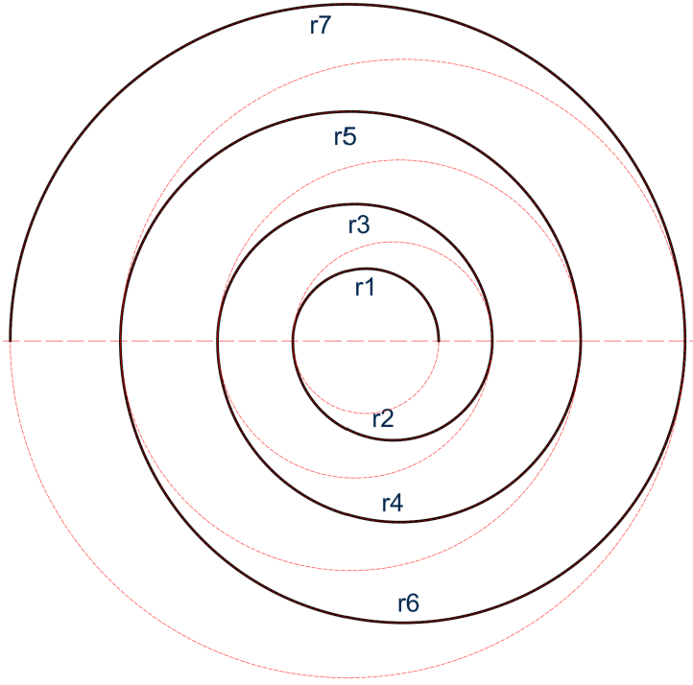
Código | 0 | 1 | 2 | 3 | 4 | 5 | 6 | 7 | 8 | 9
Arco | r | r | r | r | r | r | r | r | r | r
1 | 1.00 | 1.00 | 1.00 | 1.00 | 1.00 | 1.00 | 1.00 | 1.00 | 1.00 | 1.00
2 | 1.37 | 1.42 | 1.57 | 1.75 | 1.92 | 2.06 | 2.17 | 2.25 | 2.32 | 2.38
3 | 1.89 | 2.07 | 2.42 | 2.80 | 3.14 | 3.40 | 3.59 | 3.73 | 3.85 | 3.95
4 | 2.50 | 2.92 | 3.51 | 4.08 | 4.56 | 4.91 | 5.16 | 5.35 | 5.50 | 5.63
5 | 3.17 | 3.94 | 4.78 | 5.52 | 6.11 | 6.53 | 6.82 | 7.05 | 7.23 | 7.38
6 | 3.89 | 5.10 | 6.19 | 7.07 | 7.75 | 8.22 | 8.55 | 8.80 | 9.00 | 9.17
7 | 4.65 | 6.36 | 7.70 | 8.70 | 9.45 | 9.96 | 10.32 | 10.59 | 10.81 | 10.99
Long (m) | 58.03 | 71.66 | 85.36 | 97.14 | 106.59 | 113.35 | 118.16 | 121.80 | 124.75 | 127.23
Radio r en metros

